FORMULA 1
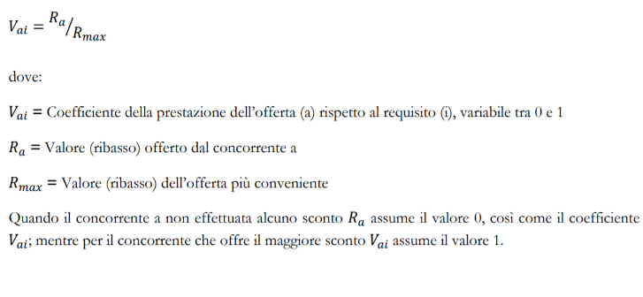 |  | 1.Inserisci l'importo soggetto a ribasso
 |  | 2. Inserisci il punteggio massimo dell'offerta economica
 |  | 3.Inserisci la percentuale massima che secondo te sarà applicata
 |  | 4.Scrivi il ribasso che intendi proporre in una qualsiasi delle celle azzurre
 |  | ribasso % | prezzo offerto | punti attribuiti su ribasso % Ra/Rmax
 | impresa 1 | 30.00% | € 700,000.00 | 20.000
 | impresa 2 | 27.00% | € 730,000.00 | 18.000
 | impresa 3 | 23.00% | € 770,000.00 | 15.333
 | impresa 4 | 20.00% | € 800,000.00 | 13.333
 | impresa 5 | 17.00% | € 830,000.00 | 11.333
 | impresa 6 | 15.00% | € 850,000.00 | 10.000
 | impresa 7 | 12.00% | € 880,000.00 | 8.000
 | impresa 8 | 9.00% | € 910,000.00 | 6.000
 | impresa 9 | 7.00% | € 930,000.00 | 4.667
 | impresa 10 | 5.00% | € 950,000.00 | 3.333

 |  | Importo soggetto a ribasso ---> |  | € 1,000,000.00
 |  | Punti offerta economica ----> |  | 20

FORMULA 2
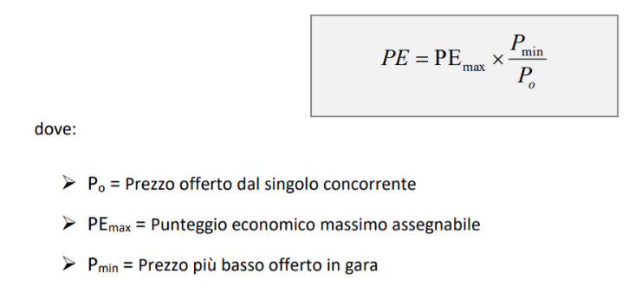 |  | 1.Inserisci l'importo soggetto a ribasso
 |  | 2. Inserisci il punteggio massimo dell'offerta economica
 |  | 3.Inserisci la percentuale massima che secondo te sarà applicata
 |  | 4.Scrivi il ribasso che intendi proporre in una qualsiasi delle celle azzurre
 |  | ribasso % | prezzo offerto | punti attribuiti importo Pmin/Po
 | impresa 1 | 30.00% | € 700,000.00 | 20.000
 | impresa 2 | 27.00% | € 730,000.00 | 19.178
 | impresa 3 | 23.00% | € 770,000.00 | 18.182
 | impresa 4 | 20.00% | € 800,000.00 | 17.500
 | impresa 5 | 17.00% | € 830,000.00 | 16.867
 | impresa 6 | 15.00% | € 850,000.00 | 16.471
 | impresa 7 | 12.00% | € 880,000.00 | 15.909
 | impresa 8 | 9.00% | € 910,000.00 | 15.385
 | impresa 9 | 7.00% | € 930,000.00 | 15.054
 | impresa 10 | 5.00% | € 950,000.00 | 14.737

 |  | Importo soggetto a ribasso ---> |  | € 1,000,000.00
 |  | Punti offerta economica ----> |  | 20

FORMULA 3
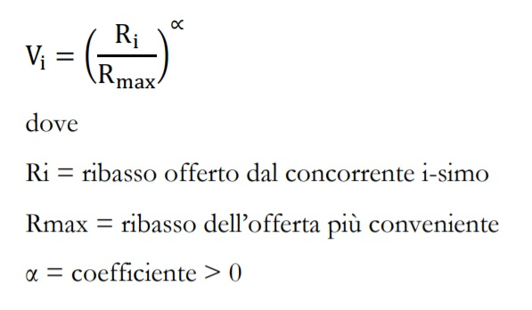 |  | 1.Inserisci l'importo soggetto a ribasso
 |  | 2. Inserisci il punteggio massimo dell'offerta economica ed il valore di alfa
 |  | 3.Inserisci la percentuale massima che secondo te sarà applicata
 |  | 4.Scrivi il ribasso che intendi proporre in una qualsiasi delle celle azzurre
 |  | ribasso % | prezzo offerto | punti attribuiti Ribasso (Ri/Rmax)^alfa
 | impresa 1 | 30.00% | € 700,000.00 | 20.000
 | impresa 2 | 27.00% | € 730,000.00 | 18.974
 | impresa 3 | 23.00% | € 770,000.00 | 17.512
 | impresa 4 | 20.00% | € 800,000.00 | 16.330
 | impresa 5 | 17.00% | € 830,000.00 | 15.055
 | impresa 6 | 15.00% | € 850,000.00 | 14.142
 | impresa 7 | 12.00% | € 880,000.00 | 12.649
 | impresa 8 | 9.00% | € 910,000.00 | 10.954
 | impresa 9 | 7.00% | € 930,000.00 | 9.661
 | impresa 10 | 5.00% | € 950,000.00 | 8.165

 |  | Importo soggetto a ribasso ---> |  | € 1,000,000.00
 |  | Punti offerta economica ----> |  | 20
 |  | Alfa ----> |  | 0.5

FORMULA 4
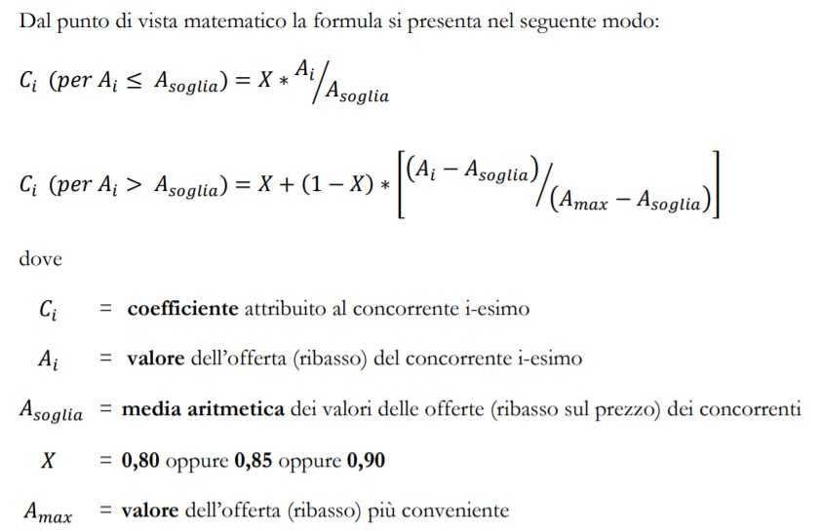
 | 1.Inserisci l'importo soggetto a ribasso
 | 2. Inserisci il punteggio massimo dell'offerta economica ed il valore di X
 | 3.Inserisci la percentuale massima che secondo te sarà applicata
 | 4.Scrivi il ribasso che intendi proporre in una qualsiasi delle celle azzurre
FORMULA BILINEARE
 | ribasso % | prezzo offerto | Amax | Asoglia | Ai | X | Ci | PUNTEGGIO
impresa 1 | 35.00% | € 650,000.00 | 35.00% | 17.37% | 35.00% | 0.850 | 1.000 | 20.000
impresa 2 | 28.68% | € 713,190.00 |  |  | 28.68% |  | 0.946 | 18.925
impresa 3 | 23.00% | € 770,000.00 |  |  | 23.00% |  | 0.898 | 17.958
impresa 4 | 20.00% | € 800,000.00 |  |  | 20.00% |  | 0.872 | 17.448
impresa 5 | 17.00% | € 830,000.00 |  |  | 17.00% |  | 0.832 | 16.640
impresa 6 | 15.00% | € 850,000.00 |  |  | 15.00% |  | 0.734 | 14.682
impresa 7 | 13.00% | € 870,000.00 |  |  | 13.00% |  | 0.636 | 12.724
impresa 8 | 10.00% | € 900,000.00 |  |  | 10.00% |  | 0.489 | 9.788
impresa 9 | 7.00% | € 930,000.00 |  |  | 7.00% |  | 0.343 | 6.852
impresa 10 | 5.00% | € 950,000.00 |  |  | 5.00% |  | 0.245 | 4.894

Importo soggetto a ribasso---> |  |  | € 1,000,000.00
Punti offerta economica ----> |  |  | 20
X ----> |  |  | 0.85

